Electricité
Mois | Coût de l'électricité
Janvier | 100.00 €
Février | 120.00 €
Mars | 140.00 €
Avril | 80.00 €
Mai | 67.00 €
Juin | 44.00 €

 | Insérez un graphique de type histogramme avec les données ci-dessous. | Insérez un deuxième graphique de type Courbes avec marques affichées à chaque point à l'endroit prévu à cet effet.
 | Inscrire le titre Coût de l'électricité au graphique ainsi que la légende | Le titre du graphique sera Évolution du coût de l'électricité par mois.
 | Affichez l'axe des abscisses et l'axe des ordonnées ainsi que le montant. | Insérez le titre Coût de l'électricité à l'axe des abscisses et Mois à l'axe des ordonnées.
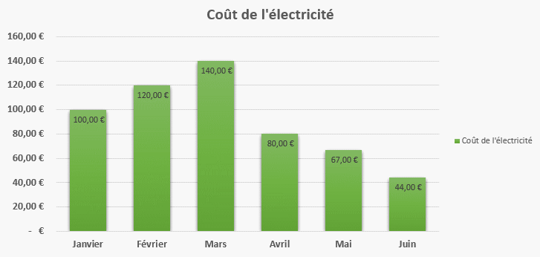
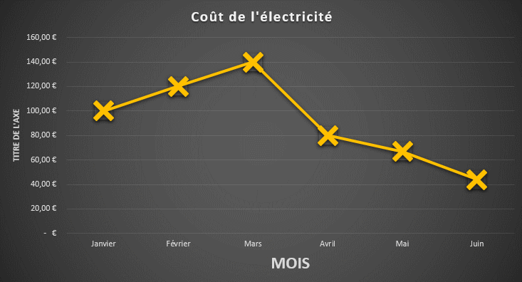

Ventes
Produits | 2004 | 2005 | 2006
Imprimantes | 75,000 | 90,000 | 110,000
Ordinateurs | 225,000 | 270,000 | 330,000
Portables | 150,000 | 180,000 | 220,000
Scanners | 187,500 | 225,000 | 275,000
Appareils photos | 112,500 | 135,000 | 165,000
Total | 750,000 | 900,000 | 1,100,000

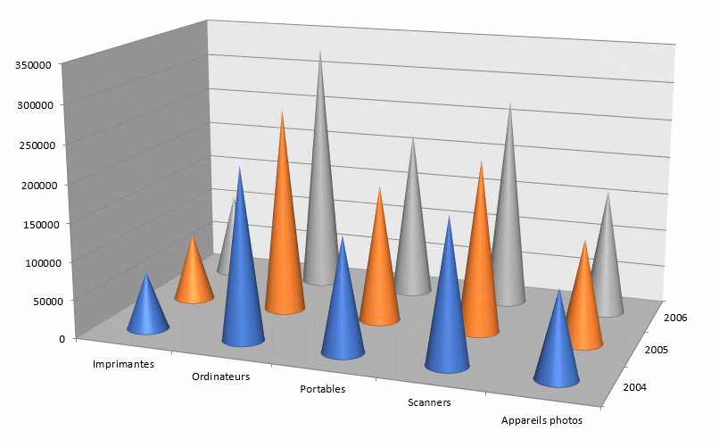

Charges
Charges | 2004 | 2005 | 2006
Matière premiére | 125,000 | 137,500 | 147,500
Main d'œuvre | 200,000 | 220,000 | 236,000
Energie | 50,000 | 55,000 | 59,000
Frais fixes | 125,000 | 137,500 | 147,500
Total | 500,000 | 550,000 | 590,000

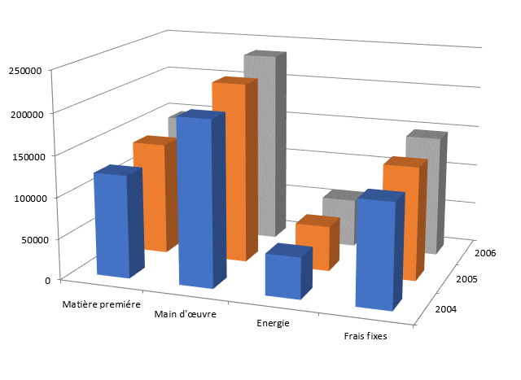

Chiffres
Rubriques | 2004 | 2005 | 2006 | %
chiffre d'affaires | 750,000 | 900,000 | 1,100,000
charges | 500,000 | 550,000 | 590,000 | 54%
resultat brut | 250,000 | 350,000 | 510,000 | 46%
amortissements | 45,000 | 50,000 | 55,000 | 5%
frais financiers | 15,000 | 16,000 | 20,000 | 2%
resultat net | 190,000 | 284,000 | 435,000 | 40%
pourcentage | 25% | 32% | 40%

